TOP画面
ドキュメントID |  | 1 | ドキュメント名 | 画面レイアウト定義書 |  |  |  |  | 作成者 | 宮脇 | 作成日 | 2022-08-06
システム名称 |  | ProjectTool | システム(略称) | プロアシ |  |  |  |  | 更新者 | - | 更新日 | -
画面ID |  | 01-01 | 画面名 | TOP画面 |  |  |  |  | 承認者 | 田鍋 | 承認日 | 2021-08-09
画面レイアウト |  |  |  |  | 概要

ProjectTool
Discussion
Expertise
Minutes
Todo
ProjectToolへようこそ！
ProjectToolは現在行っているProjectを支援するWebサービスです。
存分に利用し、効率的にProjectを進めていきましょう！
メニュー一覧
▶田中さんが新しいExpertiseを公開しました(タイトル:資料作成で意識するポイント)
▶議論の参加要請が来ています(下半期のプロジェクトの工程について)
通知
宮脇
ニュース
▶ProjectToolの使い方についてはこちら
Discussion
Projectを進める上で必要な議論はここで行っていきましょう。
議論を開始
進行中の議論
履歴
Todo
Project内のあなたの課題はここで管理していきましょう。
TODOの追加
TODO一覧
Minutes
メンバーが状況を素早く理解できるよう議事録を絶えず作成、公開しましょう。
議事録のアップロード
議事録一覧
Expertise
他のメンバーの助けになる情報やノウハウはここに展開し、共有しましょう。
情報を発信
情報一覧
メンバー
 | 初期表示 |  |  |  |  | 1. | システムニュースを表示する
 |  |  |  |  |  | 2. | 利用可能なメニュー一覧を表示する
 |  |  |  |  |  | 3. | 通知一覧を表示する
 |  |  |  |  |  | 4.所属しているメンバー一覧を表示する

 |  |  |  |  | 備考

 |  |  |  |  |  | ●凡例
 |  |  |  |  |  |  | ① | ユーザ管理画面の表示。

画像やアイコンなど
宮脇 尚希
画像やアイコンなど
田中太郎
画像やアイコンなど
山田花子

画像やアイコンなど
鈴木 一郎
画像やアイコンなど
佐藤 洋
画像やアイコンなど
小川 徹

①
ユーザー管理

ログイン画面
フッター
ProjectTool
Discussion
Expertise
Minutes
Todo
宮脇
参考デザイン: https://deshinon.com/2019/03/03/oshare-kopipe-login-css/

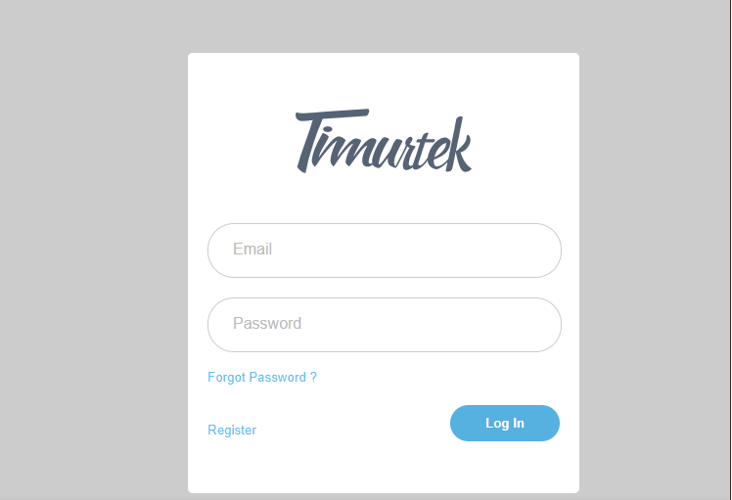

IDは５桁の文字列で入力するようにする。
ログイン

00001

入力に間違いがあった場合はエラーメッセージを出す

********

パスワードに誤りがあります

パスワードを忘れた場合はこちら
ログイン

予約画面
ドキュメントID |  | ドキュメント名 | 予約画面レイアウト定義書 |  | 作成者 | 関根 | 作成日 | 2022-11-07
システム名称 | Resevation | システム(略称) | - |  | 更新者 | 関根 | 更新日 | 2022-11-08
画面ID | - | 画面名 | 予約画面 |  | 承認者 | - | 承認日 | -
画面レイアウト |  |  |  | 概要
1.「上り」「下り」を選択する
2. 1に応じたバスの出発場所, 到着場所を選択する
3. バスの座席を「列」「番号」の組み合わせで選択する 4. 料金が表示される(今回は固定)
5. 決済方法を選択する
←
トップページに戻る

予約内容を入力してください。

 |  |  |  | 備考
上り
下り
バスの座席は、既に予約されている場合は選択不可(または非表示)

出発場所
到着場所
展開例 (「上り」選択時)

日立
常陸多賀

バスの座席

運転手
A1
A2
A3
A4
A5
A6
A7
C1
C2
C3
B1
B2
B3
B4
B5
B6
B7

展開例 (一部)

展開例(一部)

座席選択
列
番号
1

2

...
2000
料金：
円

決済方法
クレジットカード
現金

予約確定
確認画面へ遷移

確認画面
予約が完了しました。

トップページへ戻る

